Vývoj príjmov
Vývoj príjmov od EAO v mesiacoch január a febuár 2016 a jednotlivých mesiacoch roka 2013až 2015 v porovnaní s rozpisom rozpočtu na rok 2016
 | príjmy od EAO spolu rok 2013 | príjmy od EAO spolu rok 2014 | rr príjmov od EAO spolu rok 2016 | príjmy od EAO spolu rok 2015 | príjmy od EAO spolu rok 2016
január | 451707 | 503984 | 531416.0366 | 518950 | 547507
február | 453534 | 481528 | 518899.65961 | 506380 | 547353
marec | 443416 | 475858 | 527623.48541 | 512765 | 0
apríl | 477329 | 496840 | 537591.44154 | 524828 | 0
máj | 480751 | 503765 | 542981.10866 | 528401 | 0
jún | 482171 | 507774 | 561408.84467 | 545873 | 0
júl | 509858 | 535491 | 585035.8821 | 568221 | 0
august | 489040 | 500166 | 561184.37755 | 546908 | 0
september | 481644 | 506783 | 552012.68978 | 537886 | 0
október | 497426 | 523153 | 559603.50687 | 546220 | 0
november | 486306 | 505122 | 568765.03598 | 554958 | 0
december | 599870 | 634410 | 701839.08873 | 683959 | 0
 |  |  |  |  | 0

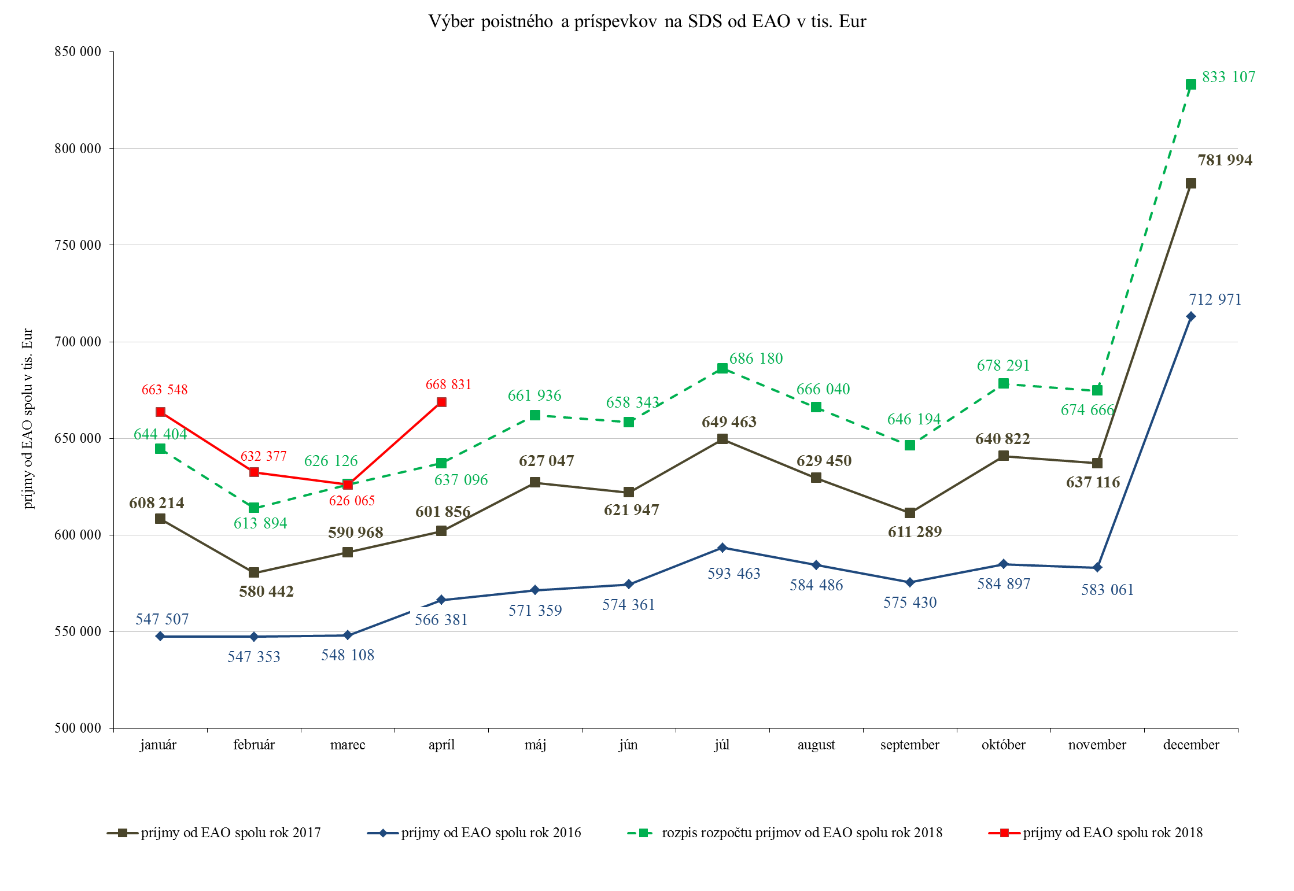

Zamest.-nepredpis. poistné
Zamestnávatelia - nepredpísané poistné

Výzvy za obdobie roka 2018 | Počet odoslaných SMS a e-mailov | Počet doručených SMS a e-mailov | Počet zam., ktorých sa doruč. výzvy týkali | Objem poistného, viažuceho sa k odoslaným SMS správam a e-mailom v Eur (zo stĺpca D) | Uhradené poistné na základe upozornenia formou SMS správ a e-mailu v Eur | % úspešnosti
Január | 38,139 | 37,236 | 26,281 | 26,503,444.59 | 3,694,939 | 13.94
Február | 35,484 | 34,860 | 24,952 | 21,527,114.02 | 3,094,877 | 14.38

Vyhodnotenie SMS a e-maily - zamestnávatelia
 | Objem poistného, viažuceho sa k odoslaným SMS správam a e-mailom v Eur (zo stĺpca D) | Uhradené poistné na základe upozornenia formou SMS správ a e-mailu v Eur
Január | 26503444.59 | 3694938.77
Február | 21527114.02 | 3094877.08

SZČO - nepredpis. poistné
SZČO - nepredpísané poistné

Výzvy za obdobie | Počet odoslaných SMS a e-mailov | Počet doručených SMS a e-mailov | Objem poistného, viažuceho sa k doručeným SMS a e-maily v Eur | REAKCIA - ÚHRADA | % úspešnosti
 |  |  |  | Uhradené poistné na základe upozornenia formou SMS správ a e-mailu v Eur
Január 2018 | 20,906 | 18,832 | 2,387,825 | 342,039 | 14.32
Február 2018 | 18,411 | 16,400 | 2,399,628 | 390,871 | 16.29
Marec 2018 | 18,548 | 16,518 | 2,508,831 | 345,990 | 13.79

Vyhodnotenie kampaní za všetky pobočky 2018
 | Objem poistného, viažuceho sa k doručeným SMS a e-maily v Eur | Uhradené poistné na základe upozornenia formou SMS správ a e-mailu v Eur
Január | 2387824.62 | 342038.79
Február | 2399628.43 | 390870.91
Marec | 2508830.79 | 345989.86

graf pohľadávky
Pohľadávky na poistnom a príspevkoch na SDS celkom (účet 316) v tis. Eur
k 31.12.2010 | 823205
k 31.12.2011 | 563760.21517
k 31.12.2012 | 595319.51966
k 31.12.2013 | 667147.85409
k 31.12.2014 | 725513.39976
k 31.12.2015 | 702697.80603
k 31.12.2016 | 786089.71757
k 31.1.2017 | 833289.91684
k 28.2.2017 | 816343.10699
k 31.3.2017 | 821412.01732
k 30.4.2017 | 845090.1251
k 31.5.2017 | 849024.4448
k 30.6.2017 | 869821.80936
k 31.7.2017 | 912350.35709
k 31.8.2017 | 891550.98486
k 30.9.2017 | 906229.1736
k 31.10.2017 | 879275.77771
k 30.11.2017 | 884599.51558
k 31.12.2017 | 878579.46631
k 31.1.2018 | 930418.846
k 28.2.2018 | 923104.81297
k 31.3.2018 | 922631.17378
k 30.4.2018 | 914619.47531

Graf
Časový vývoj použitia správneho fondu v jednotlivých mesiacoch v roku 2017 a 2018
 | Správny fond v roku 2017 | Správny fond v roku 2018
Január | 8357394 | 8633836
Február | 9552874 | 9901804
Marec | 10400710 | 10626706
Apríl | 11014088 | 11269243

